Problema 2
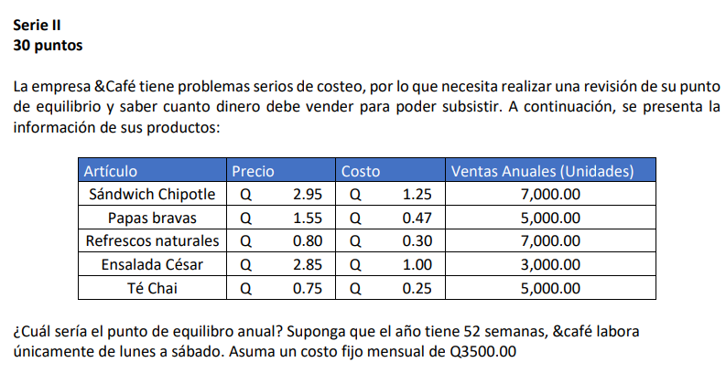

Empresa: &Café

 | Artículo | Precio | Costo | Ventas Anuales (Unidades) | Precio (anual) | Costo (anual)
 | Sandwich Chipotle | Q2.95 | Q1.25 | 7,000.00 | Q20,650.00 | Q25,812.50
 | Papas bravas | Q1.55 | Q0.47 | 5,000.00 | Q7,750.00 | Q3,642.50
 | Refrescos naturales | Q0.80 | Q0.30 | 7,000.00 | Q5,600.00 | Q1,680.00
 | Ensalada César | Q2.85 | Q1.00 | 3,000.00 | Q8,550.00 | Q8,550.00
 | Té Chai | Q0.75 | Q0.25 | 5,000.00 | Q3,750.00 | Q937.50

 |  | Mensual | Anual
 | Costo fijo | Q3,500.00 | Q42,000.00
52 | Semana
6 | días a la semana

 | Artículo | Precio | Costo | Margen de contribución |  | Costo fijo anual | Margen de contribución anual | Punto de equilibrio anual |  | Semanas laborales | Unidades de venta semanal
 | Sandwich Chipotle | Q2.95 | Q1.25 | Q1.70 |  | Q42,000.00 | Q5.63 | 7460.036 | Unidades | 52 | 143.46 | Unidades
 | Papas bravas | Q1.55 | Q0.47 | Q1.08
 | Refrescos naturales | Q0.80 | Q0.30 | Q0.50
 | Ensalada César | Q2.85 | Q1.00 | Q1.85
 | Té Chai | Q0.75 | Q0.25 | Q0.50
 | Margen de contribución total |  |  | Q5.63

Problema 3
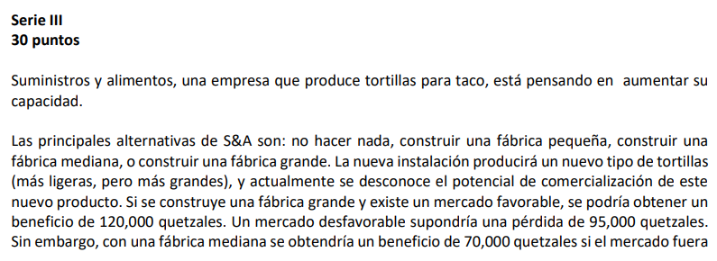

Suministros y Aimentos (TEMA: Capacidad)
 |  | Opciones | Beneficio mercado favorable | Beneficio mercado desfavorable
 | S&A | No hacer nada | 0 | 0
 |  | Construir una fabrica pequeña | Q120,000.00 | -Q95,000.00
 |  | Construir una fabrica mediana | Q70,000.00 | -Q15,000.00
 |  | Construir una fabrica grande | Q45,000.00 | -Q5,000.00

 |  | Probabilidad | 0.30 | 0.70

 | VME para cada alternativa | Cálculos
 | VME (fabrica grande) | Q10,000.00
 | VME (fabrica mediana) | Q10,500.00
 | VME (fabrica pequeña) | -Q30,500.00
 | VME (No hacer nada) | Q0.00

 | Basandose en el criterio del VME, la empresa debe construir una fabrica de tamaño mediana

